ТЗ
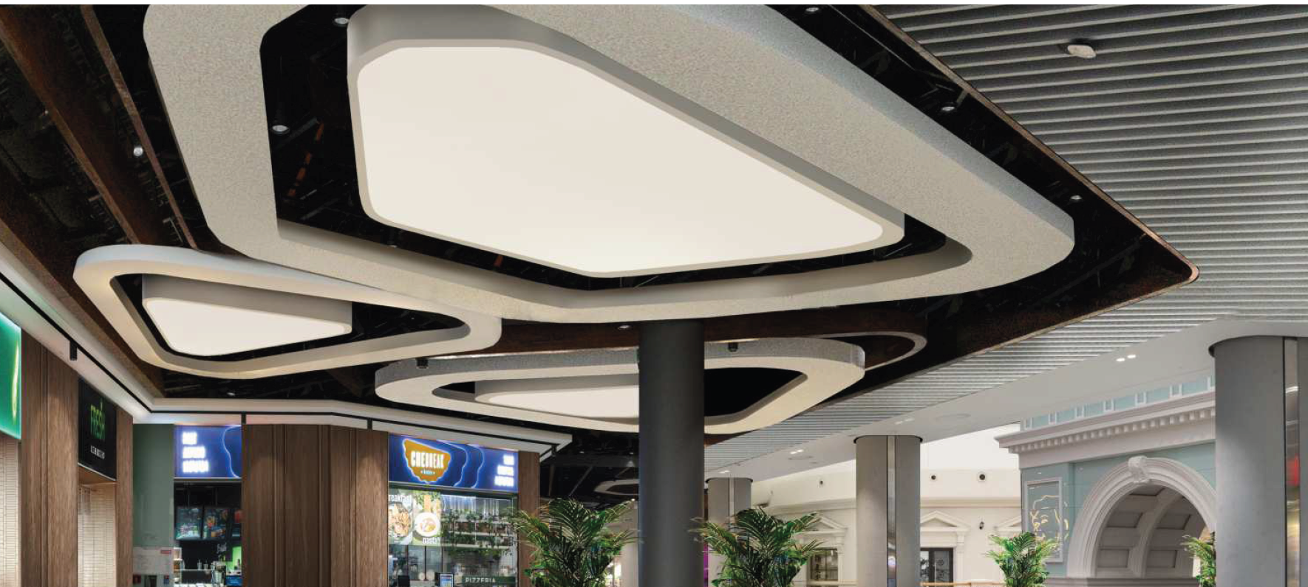
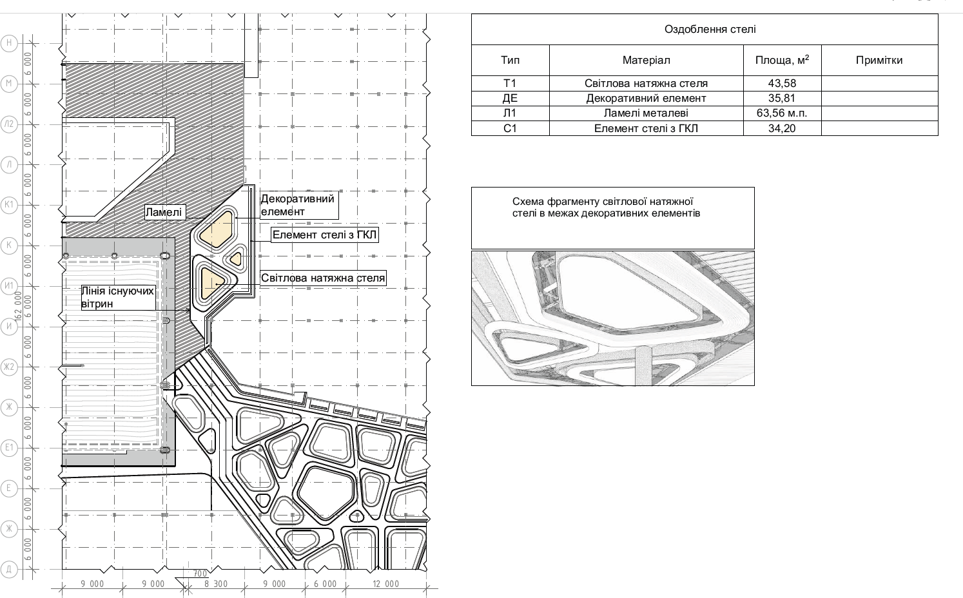
КОШТОРИС
на Влаштування стелі фудкорту в ТРЦ
Об'єкт

№пп. | Найменування робіт | Од.вим. | Кільк. | Ціна од. без ПДВ | Сума без ПДВ
1 | Розділ 1. Стелі
1 | Влаштування фризових декоративних криволінійних елементів стелі 300х600х300 з гіпсокартону в 1 шар на металевому каркасі (низ на відмітці +4200) | м.п | 66.00 |  | 0.00
2 | Влаштування фризових декоративних криволінійних елементів стелі 300х75х300 мм з гіпсокартону в 1 шар на металевому каркасі (низ на відмітці +4200) (під натяжну стелю) | м.п | 39.45 |  | 0.00
3 | Оздоблення фризових декоративних елементів стелі (забивання швів в ГКЛ, монтаж перфорованих кутиків, грунтування, шпаклювання та фарбування) | м.п. | 105.45 |  | 0.00
 | ВСЬОГО РОБОТИ, грн, без ПДВ |  |  |  | 0.00

 | Дизайн готової стелі

